27er
견 적 서

강원대학교 |  | 귀하
전화 :
팩스 :
담당 :

아래와 같이 견적합니다.

견 적 합 계 : | ₩229,000
견 적 일 자 : | 2017-10-25
결 재 조 건 :

품 명 | 규 격 | 수 량 | 단 가 | 금 액 | 세 액 | 합 계 액
 |  |  |  | - | - | -
모니터 | HP 27er Display | 1 | 208,182 | 208,182 | 20,818 | 229,000
 |  |  |  | - | - | -
 | 27형(68.6cm)
 | LED/IPS패널
 | 1920*1080 FullHD (해상도)
 | 16:9 (화면비율)
 | 53.1x18.3x40.4cm(크기)

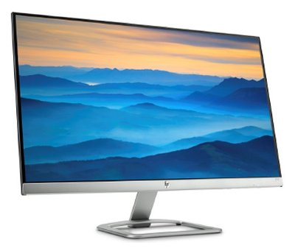

* 결제계좌 : 신한 110-138-600484 씨-넷 |  |  | 합 계 | 합 계 | 20,818 | 229,000
* 견적담당 : | 유지현(033-264-3200)
* REMARK

